Análises
R$ 23.902,18
Custo total de frete
Custo total de frete:
R$ 23,902.18

Preferência na forma de pagamento
Preferência na forma de pagamento:
Boleto | 118
Cartão | 114
Pix | 119

Custo do frete por Estado
Custo de frete por Estado
Mato Grosso do Sul | R$ 1,156.43
Espírito Santo | R$ 1,424.05
Goiás | R$ 748.54
Minas Gerais | R$ 3,029.39
Paraná | R$ 3,808.91
Rio de Janeiro | R$ 4,484.53
Rio Grande do Sul | R$ 1,839.17
Santa Catarina | R$ 2,192.68
São Paulo | R$ 5,218.48

Tempo médio de entrega
Tempo médio de entrega
Mato Grosso do Sul | 3.60
Espírito Santo | 3.78
Goiás | 3.84
Minas Gerais | 3.82
Paraná | 3.84
Rio de Janeiro | 3.80
Rio Grande do Sul | 3.70
Santa Catarina | 3.52
São Paulo | 3.71

Relatório
RELATÓRIO FINAL SOBRE A ANÁLISE DAS ENTREGAS

Análise do custo total de frete

 | O custo total do frete está de acordo com o esperado pela empresa. Foi levado em consideração o custo histórico.

Análise do custo do frete por Estado

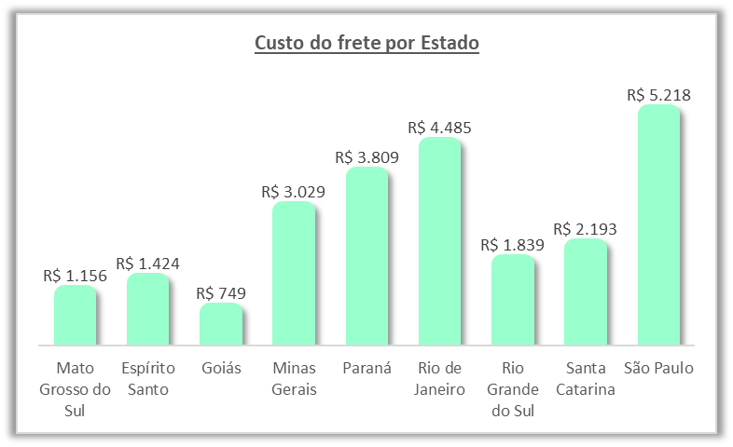

O maior custo de frete foi de São Paulo, seguido por Rio de Janeiro, Paraná e Minas Gerais. O menor custo foi para o Estado de Goiás. A soma do frete de SP, RJ e PR corresponde em mais da metade dos custos com frete(R$13,512). É um resultado esperado levando em consideração as o dia-a-dia desses Estados.

Análise do tempo médio de entrega
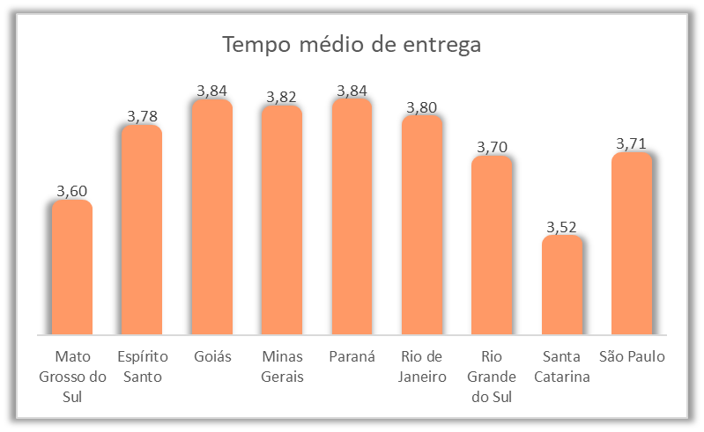

O tempo médio de entrega ficou entre 3 a 4 dias. O Estado com menor tempo de entrega é Santa Catarina, seguido por Mato Grosso do. O restante ficou com resultos muito parecidos.

Análise das formas de pagamento
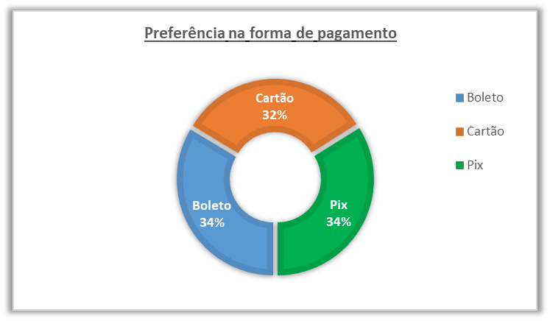

As formas de pagamento estão praticamente iguais. PIX e Boleto são mais usados mas o cartão vem logo em seguida.

